სპეც ფეხსაცმელები
2021 წლის სატენდერო პოზიციები და რაოდენობები |  |  |  |  |  |  |  |  | ზომები
N | დასახელება | დამატებითი აღწერილობა | რ-ბა | განზ. | GWP | RWC | GST | SENG | 36 | 37 | 38 | 39 | 40 | 41 | 42 | 43 | 44 | 45 | 46 | 47 | 48
1 | სპეც. ფეხსაცმელი | EN ISO 20345 ან ANSI Z41-1; დაცვის ხარისხი S3. მაღალყელიანი სპეცფეხსაცმელი. ზედაპირი - წყალმედეგი ნატურალური ტყავი, რკინის დამცავი ცხვირით და რკინის დამცავი საქუსარით. რკინით დაცული ფრაგმენტები - რბილი, გასქელებული. ენა - წყალგამძელ ტყავი; სარჩული - არამოქსოვილი, სუნთქვადი. ძირი - ორმაგი პოლიურეთანი გახვრეტის საწინააღმდეგო ფრაგმენტით (მაგ. მეტალის), მოცურების საწინააღმდეგო, ზეთის, ბენზინის და ქიმიური გამძლე, ანტისტატიკური. ქუსლი - ამორტიზებული. ფეხსაცმელი თასმებზე; | 2,394 | წყვილი | 2137 | 210 | 41 | 6 | 1 | 0 | 3 | 10 | 111 | 282 | 606 | 726 | 381 | 190 | 68 | 14 | 2 | 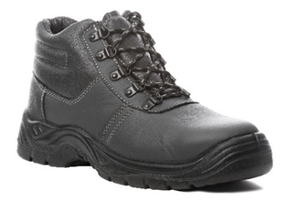
2 | რეზინის ჩექმა დაბალყელიანი | EN ISO 20345 ან ANSI Z41-1; დაცვის ხარისხი S5. მაღალყელიანი რეზინის ჩექმა (ბოტი). ზედაპირი - წყალმედეგი, რკინის დამცავი ცხვირით და რკინის დამცავი საქუსარით. რკინით დაცული ფრაგმენტები - რბილი, გასქელებული. სარჩული - არამოქსოვილი, სუნთქვადი. ძირი - ანტი პორფირაციული, გახვრეტის საწინააღმდეგო ფრაგმენტით (მაგ. მეტალის), მოცურების საწინააღმდეგო, ზეთის, ბენზინის და ქიმიური გამძლე. ქუსლი - ამორტიზებული (ენერგიის მშთანთქმელი). | 1,355 | წყვილი | 1200 | 113 | 37 | 5 | 1 | 0 | 0 | 8 | 75 | 201 | 386 | 363 | 191 | 103 | 22 | 5 | 0 | 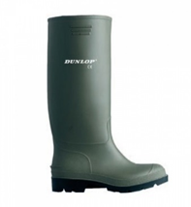
3 | რეზინის ჩექმა მაღალყელიანი | მყარი მიმაგრებით, სქელი რეზინით | 336 | წყვილი | 294 | 20 | 20 | 2 | 0 | 0 | 0 | 0 | 6 | 37 | 75 | 111 | 57 | 38 | 10 | 2 | 0 | 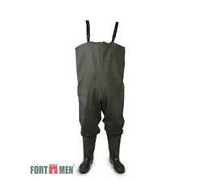
4 | წყალგაუმტარი კომბინიზონი | მყარი მიმაგრებით, სქელი რეზინით, | 277 | ცალი | 237 | 20 | 20 | 0 | 0 | 0 | 0 | 0 | 2 | 19 | 65 | 89 | 58 | 35 | 7 | 2 | 0 | 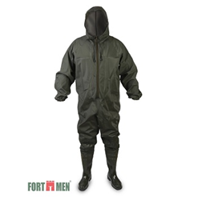
5 | წაღები ლითონის ცხვირით | შემდუღებლის სპეცფეხსაცმელი - ცეცხლგამძლე, მაღალყელიანი, თასმების გარეშე, დათბილვის გარეშე. EN ISO 20345 ან ANSI Z41-1; დაცვის ხარისხი S3. ზედაპირი - წყალმედეგი ნატურალური ტყავი, რკინის დამცავი ცხვირით და რკინის დამცავი საქუსარით. რკინით დაცული ფრაგმენტები - რბილი, გასქელებული. ძირი - ორმაგი პოლიურეთანი გახვრეტის საწინააღმდეგო ფრაგმენტით (მაგ. მეტალის), მოცურების საწინააღმდეგო, ზეთის, ბენზინის და ქიმიური გამძლე, ანტისტატიკური. ქუსლი - ამორტიზებული. | 62 | წყვილი | 56 | 5 | 1 | 0 | 0 | 0 | 0 | 0 | 1 | 8 | 23 | 15 | 9 | 5 | 1 | 0 | 0 | 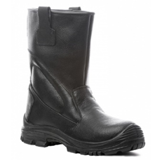
6 | რეზინის ჩექმა მქლორავებისათვის | EN 943-1 (Chemical protective clothing); EN 13832-3; სახიფათო ქიმიური ნივთიერების მედეგობით. ფეხსაცმლის ცხვირი და ქუსლი დაცული რკინით, ტენიოანობისგან დამცავი ფუნქციით, მარტივად რეცხვადი, რეზინა - 30 %-ზე მეტი PVC/ნიტილი. მოცურების საწინააღმდეგო - სტანდარეტების - EN 13287 SRA და SATRA TM144 შესაბამისად. მაღალყელიანი და გაჭრა/დაზიანებისგან დაცული. ქროლის მიმართ მდგრადი, სითბოსა და ყინვის მიმართ მდგრადი, ენერგიის ამსხლეტი. | 40 | წყვილი | 32 | 8 | 0 | 0 | 0 | 0 | 0 | 0 | 3 | 5 | 10 | 13 | 9 | 0 | 0 | 0 | 0 | 

